Chi tiết địa chất
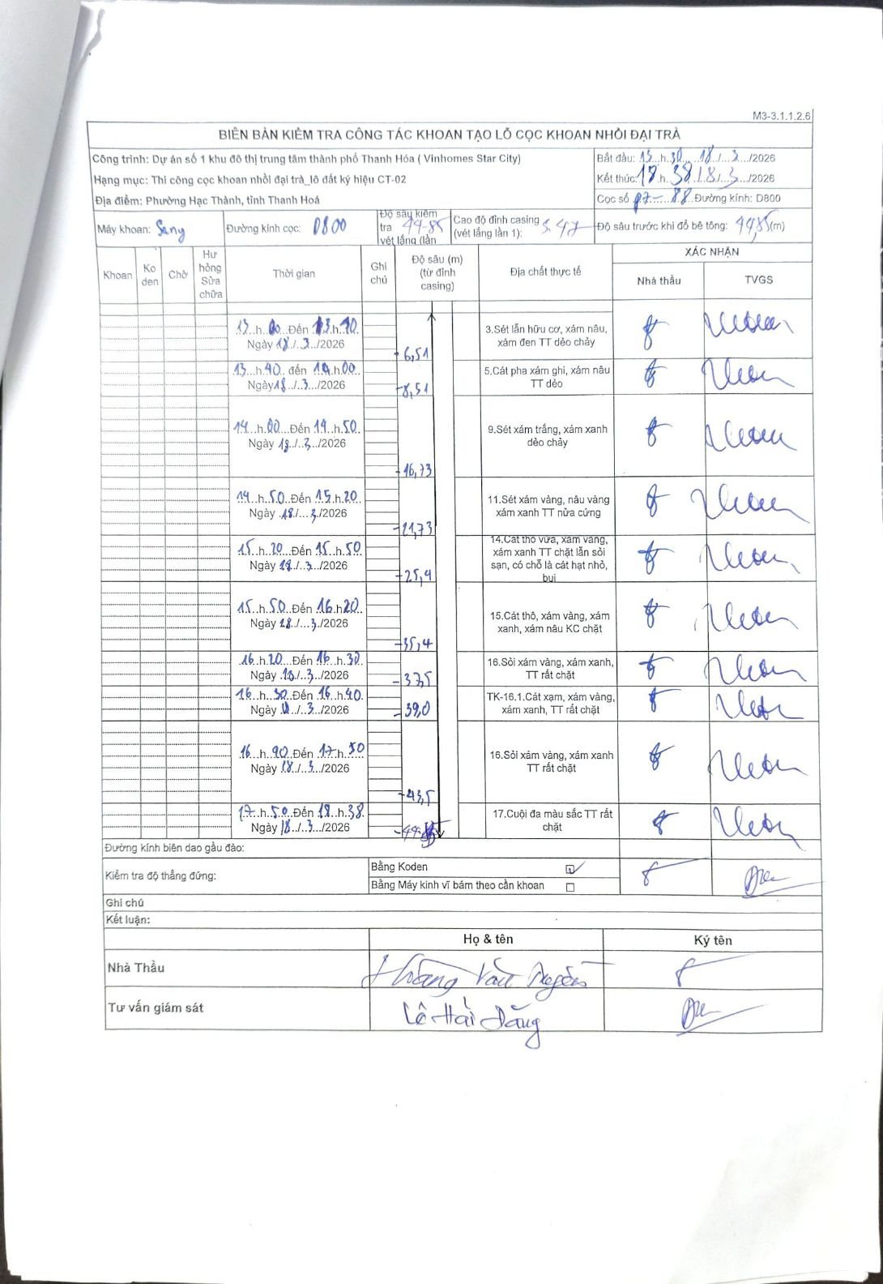
Dự án | Dự án số 1 khu đô thị trung tâm thành phố Thanh Hóa (Vinhomes Star City)
Hạng mục | Thi công cọc khoan nhồi đại trà_lô đất ký hiệu CT-02
Tên bộ phận | Phường Hạc Thành, tỉnh Thanh Hoá
Số hiệu cọc | P7-88
Biên bản số | Sany
Đường kính | D800
Bắt đầu thi công | 13:30 18/03/2026
Kết thúc thi công | 18:38 18/03/2026

Địa chất TT | Đường kính | Mô tả lớp thiết kế | Từ (h) | Đến (h) | Cao độ từ | Cao độ đến | T.Gian (h) | Dài (m) | V (m/h) | Ghi chú
1 | D800 | Sét lẫn hữu cơ, xám nâu, xám đen TT dẻo chảy | 13:30 18/03/2026 | 13:40 18/03/2026 | 0 | -6.51 | 0.17 | 6.51 | 39.06
2 | D800 | Cát pha xám ghi, xám nâu TT dẻo | 13:40 18/03/2026 | 14:00 18/03/2026 | -6.51 | -8.51 | 0.33 | 2 | 6
3 | D800 | Sét xám trắng, xám xanh dẻo chảy | 14:00 18/03/2026 | 14:50 18/03/2026 | -8.51 | -16.73 | 0.83 | 8.22 | 9.86
4 | D800 | Sét xám vàng, nâu vàng xám xanh TT nửa cứng | 14:50 18/03/2026 | 15:20 18/03/2026 | -16.73 | -21.73 | 0.5 | 5 | 10
5 | D800 | Cát thô vừa, xám vàng, xám xanh TT chặt lẫn sỏi sạn, có chỗ là cát hạt nhỏ, bụi | 15:20 18/03/2026 | 15:50 18/03/2026 | -21.73 | -25.4 | 0.5 | 3.67 | 7.34
6 | D800 | Cát thô, xám vàng, xám xanh, xám nâu KC chặt | 15:50 18/03/2026 | 16:20 18/03/2026 | -25.4 | -35.4 | 0.5 | 10 | 20
7 | D800 | Sỏi xám vàng, xám xanh, TT rất chặt | 16:20 18/03/2026 | 16:30 18/03/2026 | -35.4 | -37.5 | 0.17 | 2.1 | 12.6
8 | D800 | TK-16.1.Cát xám, xám vàng, xám xanh, TT rất chặt | 16:30 18/03/2026 | 16:40 18/03/2026 | -37.5 | -38 | 0.17 | 0.5 | 3 | Mã lớp TK-16.1
9 | D800 | Sỏi xám vàng, xám xanh TT rất chặt | 16:40 18/03/2026 | 17:50 18/03/2026 | -38 | -43.5 | 1.17 | 5.5 | 4.71
10 | D800 | Cuội đa màu sắc TT rất chặt | 17:50 18/03/2026 | 18:38 18/03/2026 | -43.5 | -44.85 | 0.8 | 1.35 | 1.69

ẢNH BIÊN BẢN GỐC

